行政事業レビューシート
※平成３１年以降の表記は、新元号に読み替えることとする。
 |  |  |  |  |  |  |  |  |  |  |  |  |  |  |  |  |  |  |  |  |  |  |  | 事業番号 |  |  |  |  |  |  | 0219
平成３１年度行政事業レビューシート |  |  |  |  |  |  |  |  |  |  |  |  |  |  |  |  |  |  |  |  |  |  | （ | 文部科学省 |  |  |  |  |  |  |  |  |  | ）
事業名 |  |  |  | 光・量子飛躍フラッグシッププログラム（Q-LEAP) |  |  |  |  |  |  |  |  |  |  |  |  | 担当部局庁 |  |  |  | 科学技術・学術政策局 |  |  |  |  |  |  |  | 作成責任者
事業開始年度 |  |  |  | 平成３０年度 |  |  |  |  |  | 事業終了 （予定）年度 |  |  |  | 平成３９年度 |  |  | 担当課室 |  |  |  | 研究開発基盤課量子研究推進室 |  |  |  |  |  |  |  | 量子研究推進室長 奥 篤史
会計区分 |  |  |  | 一般会計
根拠法令 （具体的な 条項も記載） |  |  |  | - |  |  |  |  |  |  |  |  |  |  |  |  | 関係する 計画、通知等 |  |  |  | 第5期科学技術基本計画（平成28年1月閣議決定） 統合イノベーション戦略（平成30年6月閣議決定） 未来投資戦略2018（平成30年6月閣議決定） 科学技術・学術審議会「量子科学技術（光・量子技術）の新たな推進方策 報告書」（平成29年8月）
主要政策・施策 |  |  |  | 科学技術・イノベーション |  |  |  |  |  |  |  |  |  |  |  |  | 主要経費 |  |  |  | 文教及び科学振興
事業の目的 （目指す姿を簡潔に。3行程度以内） |  |  |  | 第5期科学技術基本計画において、我が国は人々の豊かさをもたらす「超スマート社会(Society 5.0)」を世界に先駆けて実現するとし、量子科学技術（光・量子技術）を新しい価値創出のコアとなる強みを有する基盤技術の１つと位置付けている。量子科学技術における近年の目覚ましい進展により、Society 5.0実現に向けた社会課題の解決と産業応用を視野に入れた新しい技術体系が発展する兆しがある。これらの状況を踏まえ、経済・社会的な需要課題に対して、量子科学技術を駆使して非連続的な解決（Quantum Leap）を目指す研究開発プログラムを実施する。
事業概要 （5行程度以内。別添可） |  |  |  | 本事業では、量子情報処理（主に量子シミュレータ・量子コンピュータ）、量子計測・センシング、次世代レーザーの３つの技術領域毎に、異分野融合、産学連携のネットワーク型研究拠点による研究開発を推進する。ネットワーク型研究拠点は、異なる二つの研究アプローチで構成され、一つ目の、ネットワーク型研究拠点の中核となるFlagshipプロジェクトは、科学技術・学術審議会量子科学技術委員会で策定したロードマップを踏まえ、明確な研究開発目標、マイルストーンの設定を行い、プログラムディレクター（PD）によるきめ細やかな進捗管理のもと、トップダウン的なアプローチの研究開発を行う。そして、事業期間を通じてＴＲＬ６（プロトタイプによる実証）まで研究開発を行い、企業（ベンチャー含む）等への橋渡しを目指す。二つ目の基礎基盤研究は、Flagshipプロジェクトと連携し、相補的かつ挑戦的な課題に取り組みサイエンスとして意義深い新たな知見を創出する研究を行う。
実施方法 |  |  |  | 委託・請負
予算額・ 執行額 （単位:百万円） |  |  |  |  |  |  |  |  |  |  |  | 28年度 |  |  |  | 29年度 |  |  |  | 30年度 |  |  |  |  | 31年度 |  |  |  |  | 32年度要求
 |  |  |  | 予算の状況 |  | 当初予算 |  |  |  |  |  | - |  |  |  | - |  |  |  | 2,200 |  |  |  |  | 2,200 |  |  |  |  | 4,600
 |  |  |  |  |  | 補正予算 |  |  |  |  |  | - |  |  |  | - |  |  |  | -
 |  |  |  |  |  | 前年度から繰越し |  |  |  |  |  | - |  |  |  | - |  |  |  | - |  |  |  |  | 71
 |  |  |  |  |  | 翌年度へ繰越し |  |  |  |  |  | - |  |  |  | - |  |  |  | ▲ 71
 |  |  |  |  |  | 予備費等 |  |  |  |  |  | - |  |  |  | - |  |  |  | 364
 |  |  |  |  |  | 計 |  |  |  |  |  | 0 |  |  |  | 0 |  |  |  | 2,493 |  |  |  |  | 2,271 |  |  |  |  | 4,600
 |  |  |  | 執行額 |  |  |  |  |  |  |  | 0 |  |  |  | 0 |  |  |  | 2,486
 |  |  |  | 執行率（％） |  |  |  |  |  |  |  | - |  |  |  | - |  |  |  | 100%
 |  |  |  | 当初予算＋補正予算に対する執行額の割合（％） |  |  |  |  |  |  |  | - |  |  |  | - |  |  |  | 113%
平成31・32年度 予算内訳 （単位：百万円） |  |  |  | 歳出予算目 |  |  |  |  |  |  |  | 31年度当初予算 |  |  |  | 32年度要求 |  |  |  | 主な増減理由
 |  |  |  | 科学技術試験研究委託費 |  |  |  |  |  |  |  | 2,195 |  |  |  | 4,595 |  |  |  | ※金額は単位未満四捨五入して記載していることから、合計が一致しない場合がある 「新しい日本のための優先課題推進枠」：2,400
 |  |  |  | 非常勤職員手当 |  |  |  |  |  |  |  | 4 |  |  |  | 4
 |  |  |  | 委員等旅費 |  |  |  |  |  |  |  | 1 |  |  |  | 1
 |  |  |  | 職員旅費 |  |  |  |  |  |  |  | 0 |  |  |  | 0
 |  |  |  | 庁費 |  |  |  |  |  |  |  | 0 |  |  |  | 0
 |  |  |  | その他 |  |  |  |  |  |  |  | 0 |  |  |  | 0
 |  |  |  | 計 |  |  |  |  |  |  |  | 2,200 |  |  |  | 4,600
成果目標及び 成果実績 （アウトカム） |  |  |  | 定量的な成果目標 |  |  |  |  |  |  |  | 成果指標 |  |  |  |  |  |  | 単位 |  | 28年度 |  | 29年度 |  |  | 30年度 |  |  | 中間目標 |  |  | 目標最終年度
 |  |  |  |  |  |  |  |  |  |  |  |  |  |  |  |  |  |  |  |  |  |  |  |  |  |  |  |  |  |  | 年度 | 39 | 年度
 |  |  |  | 本事業による研究成果の論文掲載数に占めるTOP10%論文割合が、本事業で設定した各技術領域に係る、我が国におけるTOP10%論文割合の過去5年間平均を上回ること |  |  |  |  |  |  |  | 本事業による研究成果の論文掲載数に占めるTOP10%論文割合 ※（TOP10%論文数）÷（本事業による研究成果の論文掲載数） ※平成30年度については、当該論文がTOP10％論文に該当するかどうかを評価するために必要なデータベース（ELSEVIER社製）で数値を確認出来るようになり次第記載予定 |  |  |  |  | 成果実績 |  | ％ |  | - |  | - |  |  | - |  |  | - |  |  | -
 |  |  |  |  |  |  |  |  |  |  |  |  |  |  |  |  | 目標値 |  | ％ |  | - |  | - |  |  | - |  |  | - |  |  | -
 |  |  |  |  |  |  |  |  |  |  |  |  |  |  |  |  | 達成度 |  | ％ |  | - |  | - |  |  | - |  |  | - |  |  | -
根拠として用いた 統計・データ名 （出典） |  |  |  | 委託機関提供資料

成果目標及び成果実績（アウトカム）欄についてさらに記載が必要な場合はチェックの上【別紙１】に記載 |  |  |  |  |  |  |  |  |  |  |  |  |  |  |  |  |  |  |  |  |  |  |  |  |  |  |  | チェック

活動指標及び 活動実績 （アウトプット） |  |  |  | 活動指標 |  |  |  |  |  |  |  |  |  |  |  |  |  |  | 単位 |  | 28年度 |  | 29年度 |  |  | 30年度 |  |  | 31年度 活動見込 |  |  | 32年度 活動見込
 |  |  |  | 本事業による研究成果の論文掲載数（累計） |  |  |  |  |  |  |  |  |  |  |  |  | 活動実績 |  | 本 |  | - |  | - |  |  | 29 |  |  | - |  |  | -
 |  |  |  |  |  |  |  |  |  |  |  |  |  |  |  |  | 当初見込み |  | 本 |  | - |  | - |  |  | - |  |  | - |  |  | -
活動指標及び 活動実績 （アウトプット） |  |  |  | 活動指標 |  |  |  |  |  |  |  |  |  |  |  |  |  |  | 単位 |  | 28年度 |  | 29年度 |  |  | 30年度 |  |  | 31年度 活動見込 |  |  | 32年度 活動見込
 |  |  |  | フラッグシッププロジェクトの進捗状況（当該年度に進捗が見込まれる内容に対する進捗率） ※（達成した項目数）÷（業務計画書の項目数） ※平成30年度については額の確定調査の終了後、10月頃に記載予定 |  |  |  |  |  |  |  |  |  |  |  |  | 活動実績 |  | ％ |  | - |  | - |  |  | - |  |  | - |  |  | -
 |  |  |  |  |  |  |  |  |  |  |  |  |  |  |  |  | 当初見込み |  | ％ |  | - |  | - |  |  | - |  |  | - |  |  | -
単位当たり コスト |  |  |  | 算出根拠 |  |  |  |  |  |  |  |  |  |  |  |  |  |  | 単位 |  | 28年度 |  | 29年度 |  |  | 30年度 |  |  | 31年度活動見込
 |  |  |  | 当該年度執行額／当該年度実施課題数 |  |  |  |  |  |  |  |  |  |  |  |  | 単位当たり コスト |  | 百万円/課題 |  | - |  | - |  |  | 367 |  |  | 550
 |  |  |  |  |  |  |  |  |  |  |  |  |  |  |  |  | 計算式 |  | 執行額/課題 |  | - |  | - |  |  | 2,200/6 |  |  | 2200/4
政策評価、新経済・財政再生計画との関係 | 政策評価 | 政策 |  | 9 未来社会に向けた価値創出の取組と経済・社会的課題への対応
 |  | 施策 |  | 9-1 未来社会を見据えた先端基盤技術の強化
 |  | 測定指標 |  | 定量的指標 |  |  |  |  |  |  |  |  |  |  |  |  |  |  | 単位 |  | 28年度 |  | 29年度 |  |  | 30年度 |  |  | 中間目標 |  |  | 目標年度
 |  |  |  |  |  |  |  |  |  |  |  |  |  |  |  |  |  |  |  |  |  |  |  |  |  |  |  |  | - |  | 年度 | - | 年度
 |  |  |  | - |  |  |  |  |  |  |  |  |  |  |  |  | 実績値 |  | - |  | - |  | - |  |  | - |  |  | - |  |  | -
 |  |  |  |  |  |  |  |  |  |  |  |  |  |  |  |  | 目標値 |  | - |  | - |  | - |  |  | - |  |  | - |  |  | -

 |  | 本事業の成果と上位施策・測定指標との関係
 |  | 本事業を通じて創出される成果は、21世紀のあらゆる分野の科学技術の進展と我が国の競争力強化の根源となりうる量子科学技術を強化し、Society 5.0の実現に資するものである。

 | 新経済・財政再生計画改革工程表 2018 | 取組事項 |  | 分野： |  |  | - |  |  |  |  |  |  |  | -
 |  | KPI (第一階層） |  | ＫＰＩ （第一階層） |  |  |  |  |  |  |  |  |  |  |  |  |  |  | 単位 |  | 計画開始時 |  | 30年度 |  |  | 31年度 |  |  | 中間目標 |  |  | 目標最終年度
 |  |  |  |  |  |  |  |  |  |  |  |  |  |  |  |  |  |  |  |  | - | 年度 |  |  |  |  |  |  | - |  | 年度 | - | 年度
 |  |  |  | - |  |  |  |  |  |  |  |  |  |  |  |  | 成果実績 |  | - |  | - |  | - |  |  | - |  |  | - |  |  | -
 |  |  |  |  |  |  |  |  |  |  |  |  |  |  |  |  | 目標値 |  | - |  | - |  | - |  |  | - |  |  | - |  |  | -
 |  |  |  |  |  |  |  |  |  |  |  |  |  |  |  |  | 達成度 |  | ％ |  | - |  | - |  |  | - |  |  | - |  |  | -
 |  | KPI (第二階層） |  | ＫＰＩ （第二階層） |  |  |  |  |  |  |  |  |  |  |  |  |  |  | 単位 |  | 計画開始時 |  | 30年度 |  |  | 31年度 |  |  | 中間目標 |  |  | 目標最終年度
 |  |  |  |  |  |  |  |  |  |  |  |  |  |  |  |  |  |  |  |  | - | 年度 |  |  |  |  |  |  | - |  | 年度 | - | 年度
 |  |  |  | - |  |  |  |  |  |  |  |  |  |  |  |  | 成果実績 |  | - |  | - |  | - |  |  | - |  |  | - |  |  | -
 |  |  |  |  |  |  |  |  |  |  |  |  |  |  |  |  | 目標値 |  | - |  | - |  | - |  |  | - |  |  | - |  |  | -
 |  |  |  |  |  |  |  |  |  |  |  |  |  |  |  |  | 達成度 |  | ％ |  | - |  | - |  |  | - |  |  | - |  |  | -
 |  | 本事業の成果と取組事項・KPIとの関係
 |  | -

事業所管部局による点検・改善
 | 項 目 |  |  |  |  |  |  |  |  |  |  |  |  |  |  |  |  |  |  | 評 価 |  | 評価に関する説明
国費投入の必要性 | 事業の目的は国民や社会のニーズを的確に反映しているか。 |  |  |  |  |  |  |  |  |  |  |  |  |  |  |  |  |  |  | ○ |  | 量子科学技術（光・量子技術）の研究開発は幅広い産業分野への応用が見込まれる分野であり、本事業の目的は国民や社会のニーズを的確に反映している。
 | 地方自治体、民間等に委ねることができない事業なのか。 |  |  |  |  |  |  |  |  |  |  |  |  |  |  |  |  |  |  | ○ |  | 第5期科学技術基本計画において、量子科学技術（光・量子技術）は超スマート社会（Society 5.0）における新たな価値創出のコアとなる強みを有する基盤技術と位置づけられており、我が国として着実に推進すべきものであるため、地方自治体、民間等に委ねることはできない。
 | 政策目的の達成手段として必要かつ適切な事業か。政策体系の中で優先度の高い事業か。 |  |  |  |  |  |  |  |  |  |  |  |  |  |  |  |  |  |  | ○ |  | 本事業において推進する量子科学技術（光・量子技術）は、第５期科学技術基本計画においてもその必要性が明記されるなど、政策の優先度が高い事業である。
事業の効率性 | 競争性が確保されているなど支出先の選定は妥当か。 |  |  |  |  |  |  |  |  |  |  |  |  |  |  |  |  |  |  | ○ |  | 支出先の選定に当たっては、十分な公募期間を確保した上で公募（企画競争）を実施し、外部有識者による選定を行い、その妥当性や競争性を確保している。 また、研究開発推進事業等の実施に係る支援業務についても、十分な公募期間を確保した上で一般競争入札（総合評価落札方式）を実施し、外部有識者による審査を行い、その妥当性や競争性を確保している。
...
 | 点検結果 |  |  | 本事業は、超スマート社会（Society 5.0）における新たな価値創出のコアとなる強みを有する基盤技術である量子科学技術の強化に資するものであり、国費投入の必要性、事業の効率性に照らして推進すべき事業である。支出先の選定に当たっては妥当性や競争性を確保しており、実績報告書等を活用する等、効率的な事業達成に努めている。また、技術領域毎のPDによるきめ細やかな進捗管理等により、事業は効果的に実施されている。
 |  |  | １．事業評価の観点 ： この事業は経済・社会的な需要課題に対して、量子科学技術を駆使して非連続的な解決（Quantum Leap）を目指す研究開発プログラムを実施するものであり、事業成果等の観点から検証を行った。 ２．所見：この事業は、施策目標の達成手段としての位置付けが不明確であり、成果指標の妥当性についても検証する必要がある。事業内容については達成手段としてはおおむね認められるものの、実施方法等については一層の工夫が必要である。また、最終目標だけでは判断できず、中間評価の段階での目標値を明確にすべきである。
...
 | 点検結果 |  |  | 本事業は、超スマート社会（Society 5.0）における新たな価値創出のコアとなる強みを有する基盤技術である量子科学技術の強化に資するものであり、国費投入の必要性、事業の効率性に照らして推進すべき事業である。支出先の選定に当たっては妥当性や競争性を確保しており、実績報告書等を活用する等、効率的な事業達成に努めている。また、技術領域毎のPDによるきめ細やかな進捗管理等により、事業は効果的に実施されている。
 |  |  | 事業初年度のため成果を適切に測るための指標を検討しているところであり、今後事業の進展を踏まえて年度内に具体的な成果指標等について工夫を図ることで、施策目標の達成手段としての位置づけも明確化していく。また所見を踏まえ、年度内に最終目標だけでなく中間評価段階での目標値の設定を検討したい。
...
 | 点検結果 |  |  | 本事業は、超スマート社会（Society 5.0）における新たな価値創出のコアとなる強みを有する基盤技術である量子科学技術の強化に資するものであり、国費投入の必要性、事業の効率性に照らして推進すべき事業である。支出先の選定に当たっては妥当性や競争性を確保しており、実績報告書等を活用する等、効率的な事業達成に努めている。また、技術領域毎のPDによるきめ細やかな進捗管理等により、事業は効果的に実施されている。
 |  | - |  |  |  |  |  |  |  |  | 平成23年度 |  | - |  |  |  |  | 平成24年度 |  |  | - |  |  |  |  |  | 平成25年度 |  |  | -
 |  | - |  |  |  |  |  |  |  |  | 平成27年度 |  | - |  |  |  |  | 平成28年度 |  |  | - |  |  |  |  |  | 平成29年度 |  |  | 17
 |  | 文部科学省 |  |  | ( | 新30 |  | - | 0010 |  |  | )
 |  |  |  | ※平成30年度実績を記入。執行実績がない新規事業、新規要求事業については現時点で予定やイメージを記入。
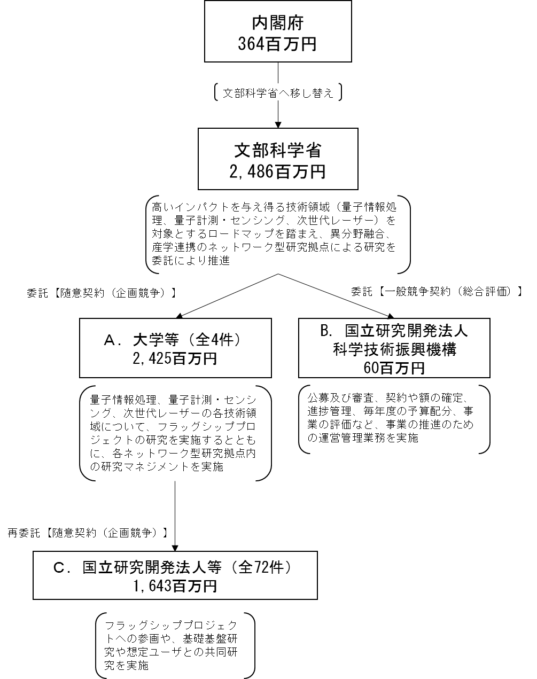
 |  |  |  | なお、金額は単位未満四捨五入して記載していることから、合計が一致しない場合がある。
...

